Cabo aço V.2
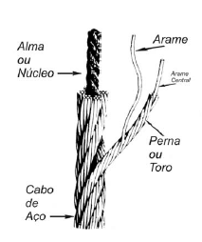
caracteristicas |  |  |  |  |  |  |  |  |  |  |  |  | Flexibilidade | Tracao | E [Gpa] |  | Classificação | E min [Gpa]
H máximo | 12 | m |  |  |  |  |  |  | 2453 |  | AF/AFA | Alma de fibra | + | - | 65 - 100 | AF/AFA | 6x7 | 90
L Comp. Cabo | 26 | m |  |  |  |  |  |  |  |  | AA e AACI | Alma de aço | - | + | 95 - 115 |  | 6x19 | 85
Carga Real [F] | 2453 | N |  |  |  |  |  |  |  |  |  |  |  |  |  |  | 6x37 | 75 |  | Dimensoes Tambor cabo aço
Factor Segurança (Fs) | 5 |  |  |  |  |  | Especificação cabo de aço |  | Ø cabo x nº pernas x nº arames p/ perna + tipo alma |  |  |  |  |  |  |  | 8x19 | 65
Carga x Fs | 1250 | Kg |  |  |  |  |  |  |  |  |  |  |  |  |  | AA e AACI | 6x17 | 105 |  | https://electrolift.com/product/drums/
 |  |  |  |  |  |  |  |  |  |  |  |  |  |  |  |  | 6x19 | 100
 |  |  |  |  |  |  |  |  |  |  |  |  |  |  |  |  | 6x37 | 95 |  | Ø | 12" | 304.8 | mm
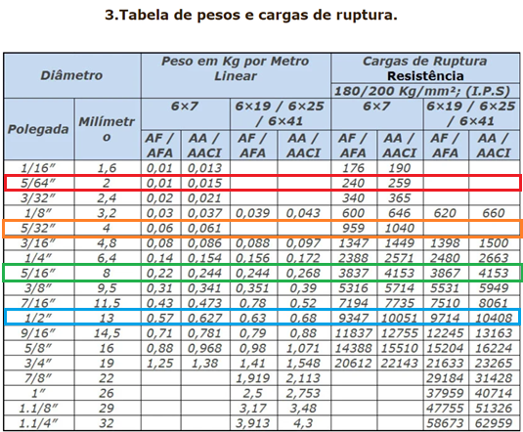
Tensão Rotura | 1770 | Mpa |  |  |  |  |  |  |  |  | carga trabalho
 |  |  |  |  |  | Rotura teorica |  | tensao rotura x A cabo |  |  | 1/5 carga rotura
 |  |  |  |  |  |  |  |  |  |  |  |  |  |  |  |  |  |  |  | Cabo de aço
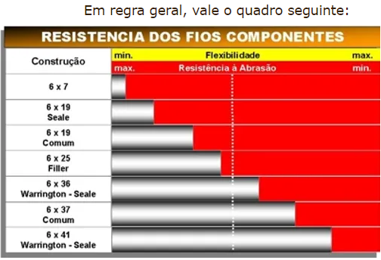
 |  |  |  |  |  |  | 1770 | 1960
 |  |  |  |  |  |  |  |  |  |  |  |  |  |  |  |  |  |  |  | Ø
 |  | tipo |  | Ø [m] |  | área cabo | δ | Carga Rutura min / Fs | Am [m2] | ΔL | Ø Tambor | Ø Tambor
 |  | 1x7 |  | 0.004 |  | 1.2566370614E-05 | 195 | 2.74 | 9.54E-06 | 0.033 |  | x
 |  | 1x19 |  | 0.004 |  | 1.2566370614E-05 | 195 | 2.64 | 9.28E-06 | 0.034 |  | x
 |  | 6x19 |  | 0.007 |  | 3.8484510006E-05 | 64 | 5.4 | 1.94E-05 | 0.016 |  | 0.238
 |  | 6x25 |  | 0.008 |  | 5.03E-05 | 49 | 8.2 | 2.59E-05 | 0.012 |  | 0.312
 |  | 6x36 |  | 0.014 |  | 1.539E-04 | 16 | 10.3 | 7.94E-05 | 0.0040 | 0.476 | 0.322

 |  | Classificação | Classe | Ø [m] | E [Gpa] | Area cabo [m2] | δ | Carga de Trabalho [kN] | Am [m2] | ΔL [m] | Ø Tambor | L Tambor
 |  | 1x19 | Cordão | 0.004 |  | 1.2566370614E-05 | 195 | 3.00 | 9.28E-06 | 0.11
Guincho Obra |  | 6x25 | AACI | 0.008 | 105 | 5.0265482457E-05 | 49 | 8.31 | 2.59E-05 | 0.01
Guindastes Gruas |  | 6x25 | Filler + AACI | 0.008 | 105 | 5.0265482457E-05 | 49 | 8.31 | 2.59E-05 | 0.00
Uso Geral |  | 6x25 | Filler + AF | 0.008 | 85 | 5.0265482457E-05 | 49 | 7.73 | 2.59E-05 | 0.00

ESCOLHIDO : DEFINIDO: FABRICANTE LUIZ GODINHO
 |  |  |  |  |  |  |  |  |  |  |  |  |  |  |  |  |  |  | https://www.raseq.com/wire-rope/6x25-filler-wire-with-iwrc/

 |  |  |  |  |  |  |  |  |  |  |  |  |  |  |  |  |  |  | https://www.caboscar.com.br/cabos-de-aco
Guincho
Carga | 250 | kg
Factor Segurança | 5
Carga Real | 1250 | kg

Cabo | Ø [m]
6x7 CF | 0.005

 |  | Classificação | Classe | Ø [m] | E [Gpa] | Area cabo [m2] | δ | Carga de Trabalho [kN] | Am [m2] | ΔL [m] | Ø Tambor [m] | L Tambor
 |  | 6x7 | CF | 0.005 | 90.000 | 1.9634954085E-05 | 125 | 3.00 | 9.50E-06 | 3.73E-01 | 0.36 | 0.22

tambor_nervuras V2
 |  |  |  |  |  | B = diameter of groove diâmetro da ranhura= 1.06 x d
 |  |  |  |  |  | A = elevation of groove elevação da ranhura = 1.08 x d |  | For drums without rope grooves: |  |  | and 20 x drum width ~ ß = 1.5º.
 |  |  |  |  |  | C = depth of groove profundidade da ranhura = 0.30 x d |  | Lmin = 20 x drum width.
 |  |  |  |  |  | R = upper radius raio superior = approx. 0.15 x d
 |  |  |  |  |  | 2*pi*r |  |  |  |  | 15 x drum width ~ ß = 2º,

DIMENSIONAMENTO DO TAMBOR |  |  |  |  |  |  |  |  |  | TAMBOR DO MERCADO
 |  |  |  |  |  |  |  |  |  | FORNECEDOR | https://electrolift.com/product/drums/
 | L cabo total | 26 | m |  | For drums with rope grooves: |  |  |  |  | MODELO | M-358-P2
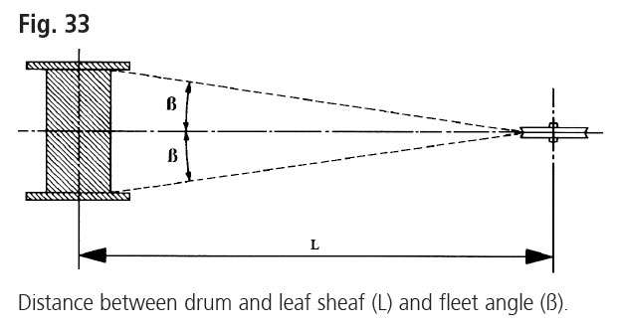
 | Ø cabo 6x7 CF | 0.005 | m |  | Lmin = 15 x drum width. |  |  |  |  | L tambor | 0.22 | m | Nº Voltas | 23.5
 | Ø tambor | 0.36 | m |  | Lmin | 1.9 | m |  |  | L min polia | 3.2 | m
 | Perímetro | 1.131 | m
 | Nº Voltas | 23
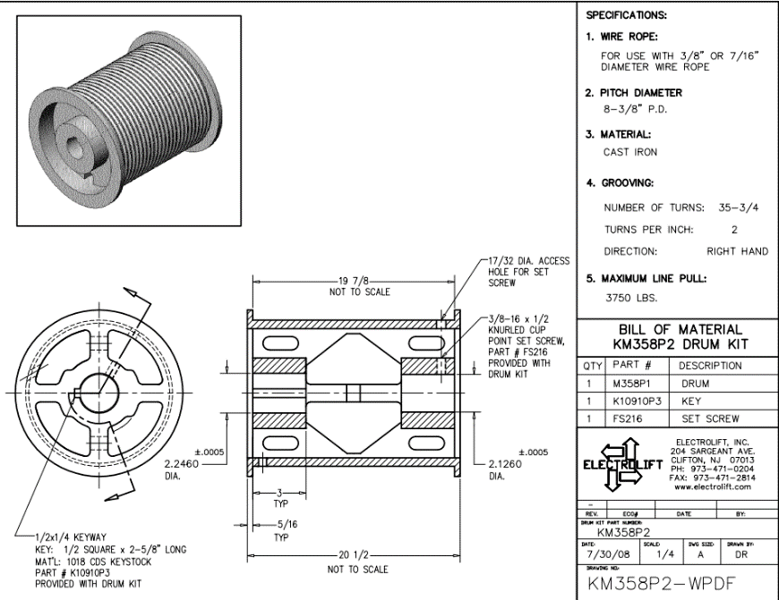
 |  |  |  |  |  |  |  |  |  |  |  |  | For drums with rope grooves:
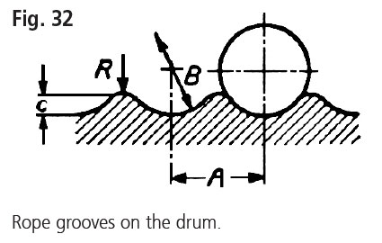
 |  |  |  |  |  |  |  |  |  |  | 20 1/2" |  | Lmin = 15 x drum width.
 |  |  |  |  | A | 0.005 | m
 |  |  |  |  | B | 0.005 | m
 |  |  |  |  | C | 0.002 | m
 |  |  |  |  | R | 0.001 | m

 |  |  |  |  | L tambor | 0.13 | m

 |  |  |  |  |  |  |  |  | https://www.randers-reb.com/fishing-rope/rope-technology/handling-inspection-and-installation

 |  |  |  | Ø

Cabo aço
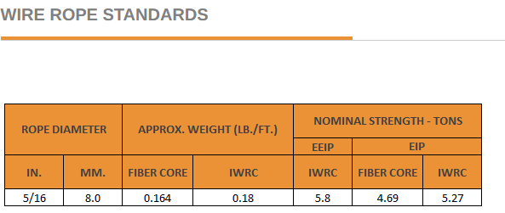

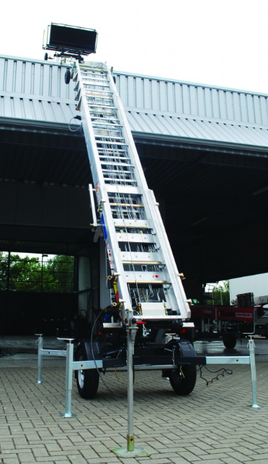
 |  |  |  |  |  |  |  |  | Dimensoes Tambor cabo aço
 | H máximo | 12 | m |  | F | 2452.5 |  | N
 | L Comp. Cabo | 26 | m |  |  |  |  |  | https://electrolift.com/product/drums/
 |  | 26000 | mm
 |  |  |  |  |  |  |  |  | Ø | 12" | 304.8 | mm

 |  |  |  | 2450
Factor Segurança |  |  |  | 58800 |  |  |  |  | Cabo de aço
Fs | 5
 |  |  |  |  |  |  |  |  | Ø
Classificação | Ø [m] | área cabo | δ | Carga Rutura min / Fs | Am [m2] | ΔL | Ø Tambor | Ø Tambor
1x7 | 0.004 | 1.2566370614E-05 | 195 | 2.74 | 9.54E-06 | 0.033 |  | x
1x19 | 0.004 | 1.2566370614E-05 | 195 | 2.64 | 9.28E-06 | 0.034 |  | x
6x19 | 0.007 | 3.8484510006E-05 | 64 | 5.4 | 1.94E-05 | 0.016 |  | 0.238
6x25 | 0.008 | 5.03E-05 | 49 | 8.2 | 2.59E-05 | 0.012 |  | 0.312
6x36 | 0.014 | 1.539E-04 | 16 | 10.3 | 7.94E-05 | 0.0040 | 0.476 | 0.322

 |  |  |  | https://www.raseq.com/wire-rope/6x25-filler-wire-with-iwrc/

 |  |  |  | Fornecedor | RASEQ | 6x25 Filler

Benchmarking
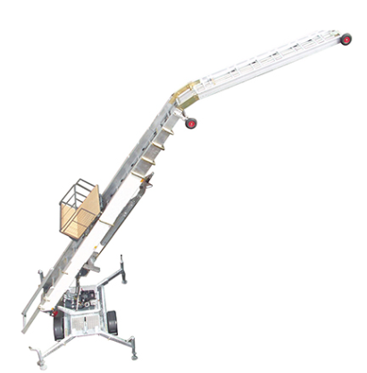
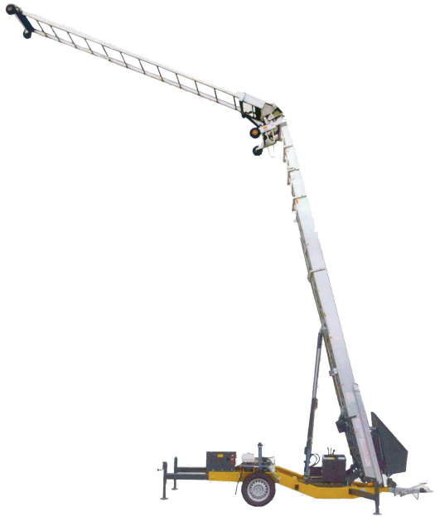
Easy Big WH-KI
Capacidade Máxima | 250 | kg
Alcance | 5,25 - 24 | m
Alcance sem articulação | 18 | m
Extensão | 3,5 -6,5 | m
Peso total | 1600 | kg
Comprimento | 6650 | mm
Largura | 1800 | mm
Rotação | 360 | º
Motor Gasolina Honda | 13 cv

Características
Articulação de joelho e Sist. Hidráulico
Travões de Disco multiplos / Guincho Elevação
Reboque amovivel
Controlo Remoto

Motor Freio Specs
 | Motores Elétricos Trifásicos IEC com freio DC - Série BCL

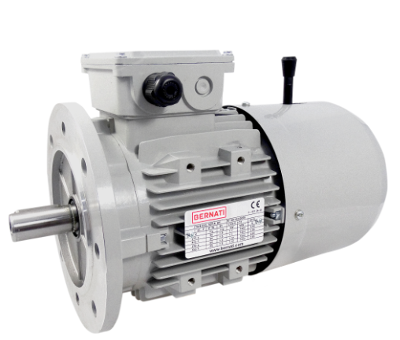
 | Fabricante | Bernati

Série | BCL |  | P | 1.5 | Kw
 |  |  | n | 1500 | rpm
 |  |  | f | 50 | Hz
 |  |  | Polos | 4
 |  |  | IP65
 |  |  | Freio | DC

